Лист1
№ | Дата выявления | Владелец конструкции / Собственник обьекта недвижимого им-ва / Лицо, управомоченное собственниками | Район города | Адрес размещения | Тип конструкции | Содержание | Фото конструкции
1 | 2024-02-27 | ИП Шморина Ирина Валентиновна | Приокский | проспект Гагарина д. 111 | Не установленный Правилами тип | ОРТОПЕДИЯ и МЕДТЕХНИКА ВХОД | 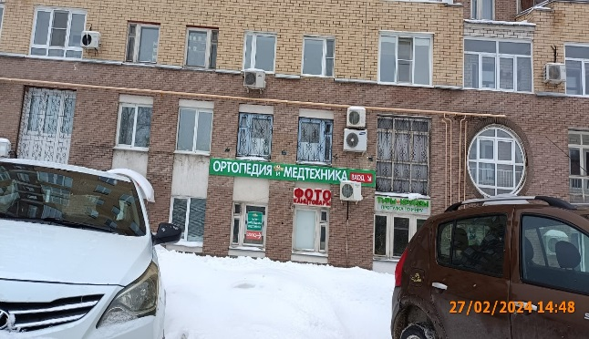
2 | 2024-02-27 | ИП Шморина Ирина Валентиновна | Приокский | проспект Гагарина д. 111 | Конструкция в витрине | ВХОД
3 | 2024-02-27 | ИП Шморина Ирина Валентиновна | Приокский | проспект Гагарина д. 111 | Конструкция в витрине | САЛОН ОРТОПЕДИИ и МЕДТЕХНИКИ

